Yasemin
 | YASEMİN

 |  |  |  | Toplam Yatırım |  |  |  | Satış |  | NET TL
 | 2024-03-22 |  |  |  |  |  |  |  |  | 225.25
 | 2023-12-13
 | 100.00 |  | Toplam | 6,960.29 |  |  |  | 6,960.29 |  | 225.25 | -%6.26
 | 2.25 |  | Mevcut | 5,997.08 |  |  |  | 5,656.66 |  | -340.42 | -%5.68 | -%5 | -%3
 |  |  | Satılan | 770.44 |  |  |  | 1,338.92 |  | 565.67 | %73.42 |  | %22

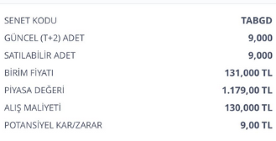
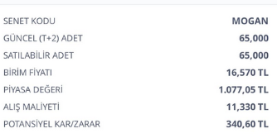
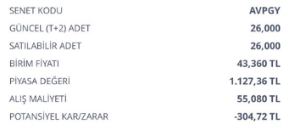
 | ALIŞ | ALIŞ | ALIŞ | ALIŞ | SATIŞ | SATIŞ | SATIŞ | SATIŞ | FARK | FARK | GÜN | GÜN | AY
Açıklama | tarih | adet | birim fiyat | Tutar | Tarih2 | Miktar | Fiyat | Tutar3 | Miktar3 | Tutar2 | Mktr | % | %

Mevcut |  |  |  |  |  |  |  |  |  |  |  |  | Mevcut | -340.42

AVPGY Halka Arz | 2023-12-13 | 26.00 | 55.08 | 1,432.08 | 2024-03-22 | 26.00 | 47.24 | 1,228.24 | -7.84 | -203.84 | 100 | -%14 | -%4
TABGD | 2023-12-13 | 9.00 | 130 | 1,170.00 | 2024-03-22 | 9.00 | 134.700000 | 1,212.30 | 4.70 | 42.30 | 100 | %4 | %1
TTE Fon | 2024-02-22 | 3500.00 | 0.97 | 3,395.00 | 2024-03-22 | 3500.00 | 0.918891 | 3,216.12 | -0.05 | -178.88 | 29 | -%5 | -%5 | -340.42

 |  |  |  |  |  |  |  |  |  |  |  | Satılan | NET | 565.67

Satılan

MOGAN halkaarz | 2024-02-28 | 68.00 | 11.33 | 770.44 | 2024-03-19 | 68.00 | 19.690000 | 1,338.92 | 8.36 | 568.48 | 20 | %74 | %111
MOGAN komisyon |  |  |  |  |  |  |  |  |  | -2.81
 |  |  |  |  |  |  |  |  |  |  |  |  |  | 565.67

